Mapa
Informe Nacional de Competividad 2020-2021
Capítulo: Financiación empresarial
Mapa de portada

Profundidad y estabilidad del sistema financiero. Puesto entre 141 países.
Fuente: WEF (2019).

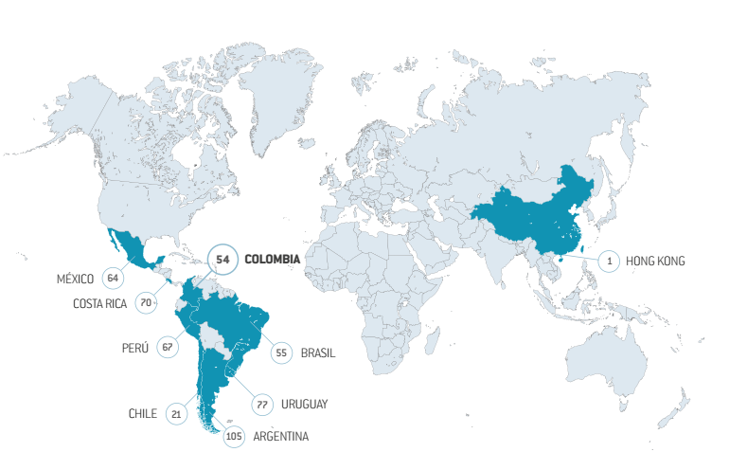
País | Puesto
Argentina | 105
Brasil | 55
Chile | 21
México | 64
Perú | 67
Costa Rica | 70
Uruguay | 77
Colombia | 54
Tailandia | 16
Sudáfrica | 19
Hong Kong | 1

F1
Informe Nacional de Competividad 2020-2021
Capítulo: Financiación empresarial
Figura 1

Instrumentos de financiación según etapa de desarrollo empresarial.
Fuente: CPC con base en Vesga et al. (2017) y Cámara de Comercio de Cali (2021).
https://www.innpulsacolombia.com/sites/all/themes/sitetheme/assets/Libro3EmprendedoresenCrecimiento.pdf
Nota: NA

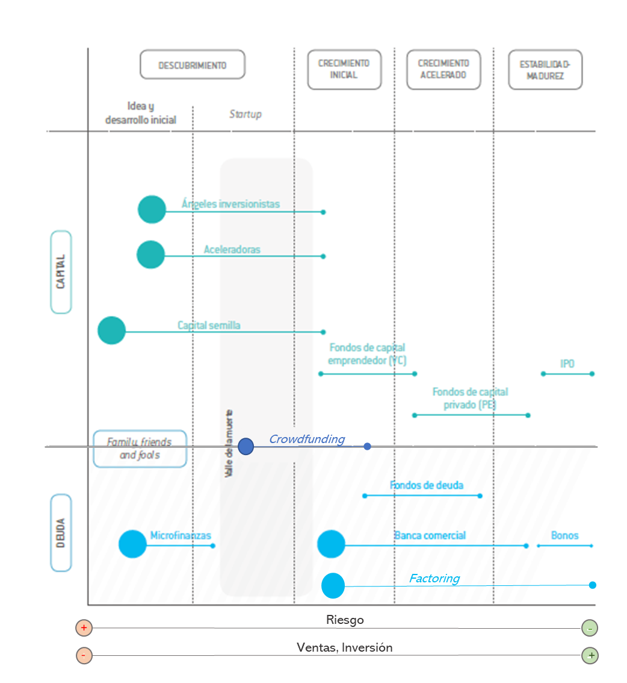

Fuente: Vesga et al., 2016

Microcrédito

Factoring y Leasing
Crédito personal
Fintech

1
Informe Nacional de Competividad 2021-2022
Capítulo: Financiación empresarial
Gráfica 1

Volumen total de inversión en la industria fintech (% del PIB y per cápita). Colombia y países de referencia, 2019.
Fuente: Cantú y Ulloa (2020) y FMI (2021). Cálculos: CPC.
Nota: NA
 | País | Fintech/PIB | Fintech/per cápita (eje derecho)
 | Colombia | 0.34 | $21.6
 | Brasil | 0.13 | $11.8
 | Argentina | 0.07 | $6.5
 | México | 0.05 | $5.1
 | Chile | 0.02 | $3.3
 | Perú | 0.00 | $0.4

2
Informe Nacional de Competividad 2021-2022
Capítulo: Financiación empresarial
Gráfica 2

Número de fondos de capital privado activos, capital invertido y disponible por invertir en Colombia (USD millones) por tipo de fondo en Colombia, 2020
Fuente: ColCapital y EY (2021a).
Nota: *Incluye fondos de capital y deuda.
Nota: Esta gráfica incluye únicamente a los fondos que a diciembre de 2020 no habían finalizado su ciclo de inversión y desinversión (171 fondos). Colombia ha contado con 16 fondos finalizados cuyas cifras no se incluyen.

Tipo de fondo | Número de fondos | Inversión para activos con operaciones en Colombia (USD millones) | Compromisos de capital disponibles para invertir en Colombia (USD millones)
Infraestructura* | 17.0 | 5832.4 | 1149.8
Inmobiliario | 41.0 | 3328.0 | 418.0
Adquisición/Crecimiento | 50.0 | 2759.1 | 887.2
Capital Emprendedor | 41.0 | 147.7 | 46.4
Impacto | 19.0 | 140.4 | 63.8
Recursos Naturales | 3.0 | 41.5 | 0.7
Total | 171.0 | 12249.2 | 2566.0

17

41
50

41
19
3

Número de Fondos

3
Informe Nacional de Competividad 2020-2021
Capítulo: Financiación empresarial
Gráfica 3

Volumen de factoring en América Latina (USD millones y % del PIB). Colombia y países de referencia, 2019.
Fuente: Corficolombiana (2021a) usando Factors Chain InternationaL

Country | Factoring | Factoring/PIB (eje derecho)
Brasil | 52372 | 2.8
Chile | 37672 | 13.5
México | 28254 | 2.2
Perú | 15590 | 6.8
Colombia | 8596 | 2.7
Argentina | 4634 | 1.0

4
Informe Nacional de Competividad 2020-2021
Capítulo: Financiación empresarial
Gráfica 4

Capitalización bursátil (% PIB). Colombia y países de referencia, 2008-2020.
Nota: el valor de Argentina no se encontraba disponible para 2020
Fuente: World Federation of Exchanges (2021), FMI (2021) y Banco Mundial (2021). Cálculos: CPC.

 | Argentina | Brasil | Chile | Colombia | México | Perú
2008 | 10.96 | 34.9 | 73.4 | 36.2 | 21.1 | 31.1
2009 | 13.67 | 80.1 | 133.7 | 60.4 | 39.1 | 59.0
2010 | 15.05 | 70.0 | 156.6 | 72.8 | 43.0 | 69.4
2011 | 8.26 | 47.0 | 107.2 | 60.1 | 34.6 | 47.9
2012 | 5.91 | 49.8 | 117.3 | 70.7 | 43.7 | 53.2
2013 | 8.68 | 41.3 | 95.3 | 53.0 | 41.3 | 40.1
2014 | 10.67 | 34.4 | 89.5 | 38.5 | 36.5 | 39.0
2015 | 8.74 | 27.3 | 78.0 | 29.3 | 34.3 | 29.6
2016 | 11.47 | 43.1 | 84.9 | 36.6 | 30.9 | 41.1
2017 | 16.89 | 46.3 | 106.4 | 38.9 | 36.0 | 46.4
2018 | 8.89 | 47.8 | 84.3 | 31.1 | 31.5 | 41.5
2019 | 8.86 | 63.3 | 73.0 | 40.8 | 32.6 | 42.9
2020 |  | 68.9 | 73.0 | 39.2 | 37.1 | 42.7
 | Argentina | Brasil | Chile | Colombia | México | Perú
2008 | 10.96 | 34.9 | 73.4 | 36.2 | 21.1 | 31.1
2009 | 13.67 | 80.1 | 133.7 | 60.4 | 39.1 | 59.0
2010 | 15.05 | 70.0 | 156.6 | 72.8 | 43.0 | 69.4
2011 | 8.26 | 47.0 | 107.2 | 60.1 | 34.6 | 47.9
2012 | 5.91 | 49.8 | 117.3 | 70.7 | 43.7 | 53.2
2013 | 8.68 | 41.3 | 95.3 | 53.0 | 41.3 | 40.1
2014 | 10.67 | 34.4 | 89.5 | 38.5 | 36.5 | 39.0
2015 | 8.74 | 27.3 | 78.0 | 29.3 | 34.3 | 29.6
2016 | 11.47 | 43.1 | 84.9 | 36.6 | 30.9 | 41.1
2017 | 16.89 | 46.3 | 106.4 | 38.9 | 36.0 | 46.4
2018 | 8.89 | 47.8 | 84.3 | 31.1 | 31.5 | 41.5
2019 | 8.86 | 63.3 | 73.0 | 40.8 | 32.6 | 42.9
2020 |  | 68.9 | 73.0 | 39.2 | 37.1 | 42.7

5
Informe Nacional de Competividad 2020-2021
Capítulo: Financiación empresarial
Gráfica 5

Empresas listadas en bolsa y velocidad de rotación de acciones.
Nota: El número de empresas listadas de Argentina no está disponible para 2020. Se utilizó el de 2019.
Fuente: World Federation of Exchanges (2021).

País | 2014 | 2020 | Ind.Rotación 2014 | Ind.Rotación 2020 (eje derecho)
Brasil | 363 | 349 | 76.3 | 139.0
Chile | 307 | 294 | 11.6 | 21.5
Perú | 263 | 213 | 4.1 | 2.4
México | 137 | 145 | 26.7 | 20.7
Argentina* | 101 | 92 | 5.9 | 7.6
Colombia | 74 | 66 | 11.7 | 9.4

